Hoja1
¿Cuál fue el total de personas devueltas de Guatemala y Honduras en el primer semestre del 2019 por las autoridades mexicanas, tomando en cuenta el grafico 1.1?

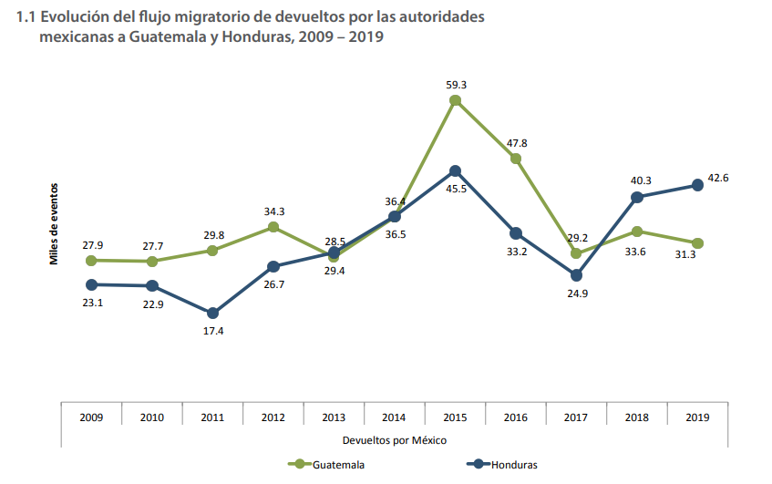
las cifras de devolucion realizadas por autoridades mexicanas a Guatemala y Honduras durante 2019 ascendieron a 31.3 mil y 42.6mil respectivamente
Para sacar el total de persona en el primer semestre es
total en el año - total 2nd semestre = primer semestre

 | Total devoluciones 2019 a Honduras |  | Total devoluciones 2019 a Guatemala
 | 42.6 |  | 31.3 |  | miles
 | 1er semestre | 2ndo semestre | 1er semestre | 2ndo semestre
 | 26.6 | 16 | 15.3 | 16 | miles

¿Cuál es el total de personas devueltas por las autoridades estadounidenses en el año 2019?
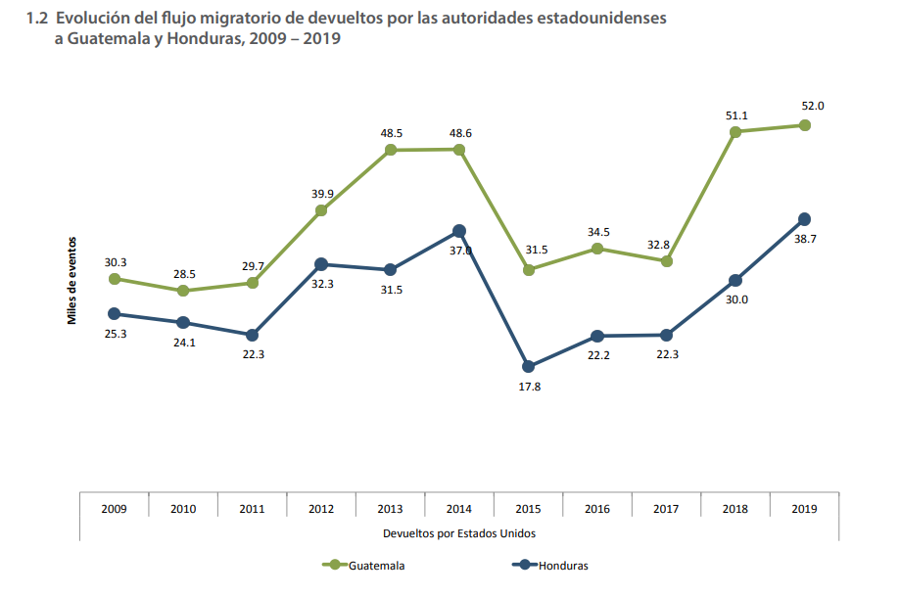

las cifras de devolucion realizadas por autoridades estadounidesnse a Guatemala y Honduras durante 2019 ascendieron a 52.0 mil y 38.7 mil respectivamente
Para sacar el total de persona en el primer semestre es
total en el año - total 2nd semestre = primer semestre

 | Total devoluciones 2019 a Honduras |  | Total devoluciones 2019 a Guatemala
 | 52 |  | 38.7 |  | miles
 | 1er semestre | 2ndo semestre | 1er semestre | 2ndo semestre
 | 28.8 | 23.2 | 20.6 | 18.1 | miles

¿Cuál es la cantidad total de personas devueltas de Guatemala y Honduras entre Estados Unidos y México en el 2019?
las cifras de devolucion realizadas por autoridades estadounidesnse a Guatemala y Honduras durante 2019 ascendieron a 52.0 mil y 38.7 mil respectivamente
Para sacar el total de personasdevueltas entre Usa y Mexico en 2019 es sumar los totales de las devoluciones

 | Total devoluciones 2019 a Honduras |  | Total devoluciones 2019 a Guatemala
 | Usa | Mexico | Usa | Mexico
 | 52 | 42.6 | 38.7 | 31.3 | miles
 | Total |  | Total
 | 94.6 |  | 70 |  | miles

¿Qué porcentaje corresponde a las personas Guatemaltecas devueltas en el 2019 entre Estados Unidos y México?
Para poder obter el porcentaje
necesitamos hacer lo siguiente
operacion
Total entre Usa/Mex/100*Total devoluciones ya sea mexico o usa esto nos da el porcentaje
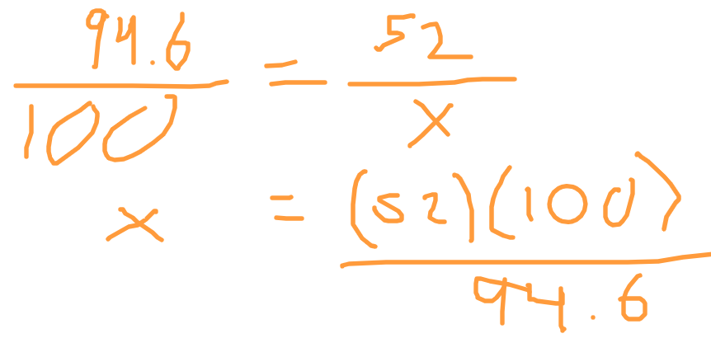
 | Total devoluciones 2019 a Honduras |  | Total devoluciones 2019 a Guatemala
 | Usa | Mexico | Usa | Mexico
 | 52 | 42.6 | 38.7 | 31.3 | miles
 | Total |  | Total
 | 94.6 |  | 70 |  | miles
 | Porcentaje |  | Porcentaje
 | 54.97 | 45.03 | 55.29 | 44.71

Conclusiones
Se hizo la actividad de manera exitosa se aprendio a identificar las formulas basicas en excle

Esta foto de Autor desconocido está bajo licencia CC BY-SA-NC
Esta foto de Autor desconocido está bajo licencia CC BY-NC

